Титульный
 | Мунициальное бюджетное общеобразовательное учреждение "Средняя общеобразовательная школа №6"

"ZÄHLEN WIR"

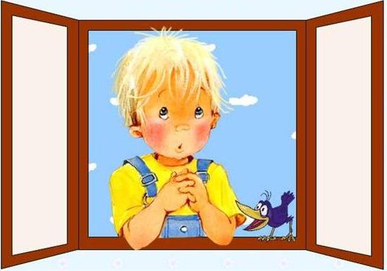

Start

 |  |  | подготовила: учитель немецкого языка Соловьянова Татьяна Анатольевна

 |  | Новомосковск 2014

Задание 1
 | AUFGABE 1

 | Решите задачу

Die Kinder lernen. Ein Mädchen schreibt. Ein Junge liest. Zwei Mädchen malen. Ein Junge rechnet. Ein Junge sitzt und tut aber nichts. Wie viel Kinder sind da?

Weiter

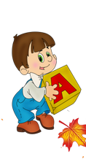
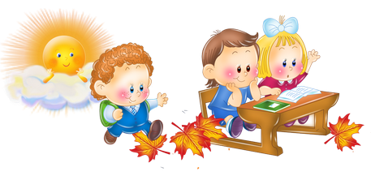

 |  | 2

 |  |  | Falsch!

Задание 2
 | Напишите возраст людей цифрами


VIERZEHN



fünfundfünfzig

einundsiebzig

zwölf

 | 14557112

